スポンサー公告
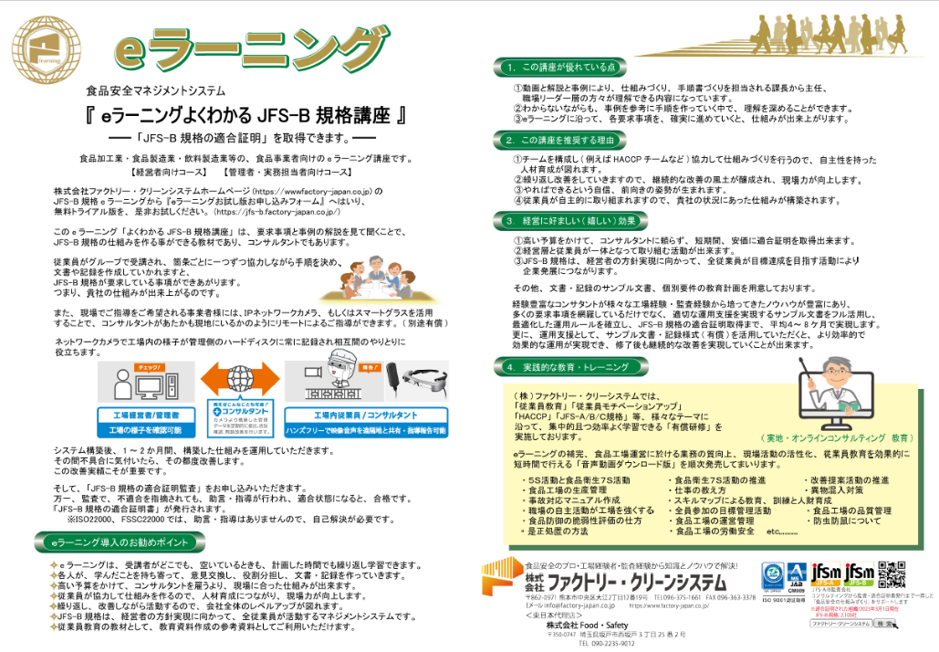

実証テスト先募集中
FoodSafety

10 ノロウイルス関連情報
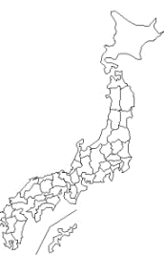
ノロウイルス指数平年同等 散発事故発生 |  |  |  |  |  |  |  | 出典:東京都感染症情報センター
 |  |  |  |  |  |  |  | （最近５年間の週値の比較）
東京都は レベル 3 全国平均 (レベル3) 5.88

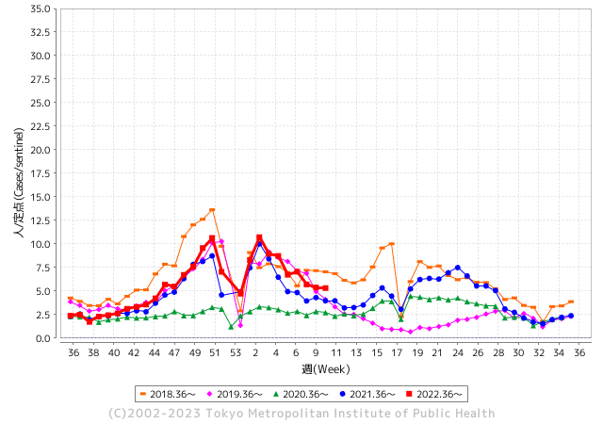
散発事故事例の報告例年より一ヵ月早い

 |  |  |  |  |  |  |  |  |  |  |  | レベル5

 |  |  |  |  |  |  |  |  |  |  |  | レベル4

 |  |  |  |  |  |  |  |  |  |  |  | レベル3

 |  |  |  |  |  |  |  |  |  |  |  | レベル2
GⅡ 9週 3例 |  |  |  |  | GⅡ 10週 0例 |  |  |  |  |  |  | レベル1
地方衛生研究所情報 |  |  | 傾向 |  | 出典：地方衛生研究所ネットワーク
★各地でノロウイルスが流行しています |  |  |  |  |  |  |  | http://idsc.tokyo-eiken.go.jp/diseases/gastro/gastro/
 |  |  |  | 流行警報 | 警戒警報
 | 2023-03-19 |  | 低散発 | 定点観測値 |  | ▲:減少 | 今週のニュース（Noroｖｉｒｕｓ） (3/13-3/18)
都道府県名 | 流行 ☆増加 ★減少☆★1つで約1ポイント |  |  | 2023/9週 | 2023/10週 | 対前週 | 大量発症事故（業種／内容） 今週 , 色抜き(先週) |  |  |  | ニュースソース | 日時
北海道 | ★ |  |  | 3.37 | 2.88 | ▲ 0.49 | 旭川市保健所は１７日、市内の保育所で幼児１６人が下痢や嘔吐（おうと）などの感染性胃腸炎とみられる症状を訴え、このうち便検査をした５人からノロウイルスが確認されたと発表した。１２～１６日に発症し、現在は全員が回復または快方に向かっている。 |  |  |  | 北海道新聞 | 2023-03-17 | 北海道
青森県 | ★★ |  |  | 7.4 | 5.07 | ▲ 2.33 |  |  |  |  |  |  | 青森県
岩手県 | ☆ |  |  | 6 | 6.15 | 0.15 | 岩手県盛岡市内の高齢者施設で２月下旬からノロウイルスによる感染性胃腸炎が集団発生し、利用者２人が死亡しました。市は十分な手洗いなどの徹底を呼びかけています。 盛岡市保健所によりますと、市内の高齢者施設で２月２６日から３月３日までの間に利用者と職員あわせて４６人に嘔吐や下痢などの症状が確認され、このうち２人が死亡しました。 |  |  |  | 岩手めんこいテレビ | 2023-03-08 | 岩手県
宮城県 | ☆ |  |  | 8.95 | 10.29 | 1.34 |  |  |  |  |  |  | 宮城県
秋田県 | ★ |  |  | 4.21 | 3.39 | ▲ 0.82 |  |  |  |  |  |  | 秋田県
山形県 | ★ |  |  | 6.86 | 6 | ▲ 0.86 |  |  |  |  |  |  | 山形県
福島県 | ★ |  |  | 5.92 | 5.72 | ▲ 0.20 |  |  |  |  |  |  | 福島県
茨城県 | ★ |  |  | 3.93 | 3.68 | ▲ 0.25 |  |  |  |  |  |  | 茨城県
栃木県 | ★ |  |  | 4.38 | 3.13 | ▲ 1.25 | 栃木県は、2月27日から3月6日までに県北健康福祉センター管内の保育所で園児32人と職員1人が感染性胃腸炎を発症したと発表しました。 集団で嘔吐や下痢などの症状があったことから、6日、4人の検体を検査した結果、検体からノロウイルスが検出 |  |  |  | とちぎテレビ | 2023-03-07 | 栃木県
群馬県 | ★ |  |  | 5.6 | 4.55 | ▲ 1.05 |  |  |  |  |  |  | 群馬県
埼玉県 | ★ |  |  | 5.55 | 5.5 | ▲ 0.05 |  |  |  |  |  |  | 埼玉県
千葉県 | ★ |  |  | 4.59 | 4.51 | ▲ 0.08 |  |  |  |  |  |  | 千葉県
東京都 | ★ |  |  | 5.37 | 5.32 | ▲ 0.05 |  |  |  |  |  |  | 東京都
神奈川県 | ☆ |  |  | 4.04 | 4.34 | 0.30 |  |  |  |  |  |  | 神奈川県
新潟県 | ☆ |  |  | 5.38 | 5.57 | 0.19 | 新潟県は16日、新潟県三条市鬼木新田の日本料理店「伊東屋」が11〜12日に提供した弁当を食べた男女86人が嘔吐（おうと）や下痢の症状を訴え、このうち14人からノロウイルスが検出されたと発表した。33人が治療を受けたが、全員が快方に向かっている。 ノロウイルスは店の調理従事者4人からも検出された。三条保健所は食中毒と断定 |  |  |  | 新潟日報 | 2023-03-17 | 新潟県
富山県 | ☆☆☆ |  |  | 11.24 | 14.48 | 3.24 |  |  |  |  |  |  | 富山県
石川県 | ☆ |  |  | 7.69 | 8.17 | 0.48 |  |  |  |  |  |  | 石川県
福井県 | ☆ |  |  | 3.83 | 4.13 | 0.30 |  |  |  |  |  |  | 福井県
山梨県 | ★ |  |  | 6.58 | 5.79 | ▲ 0.79 |  |  |  |  |  |  | 山梨県
長野県 | ★ |  |  | 8.21 | 7.11 | ▲ 1.10 | 伊那保健所は、伊那市山寺の仕出し弁当屋「竹屋たけや」でノロウイルス食中毒が発生したとして１４日から１６日まで営業停止にしたと１４日発表しました。伊那保健所の発表によりますと食中毒が発生したのは伊那市山寺の仕出し弁当屋「竹屋」です。今月７日に竹屋の施設で調理した弁当を食べた１８人に８日の未明から倦怠感や下痢などの症状がでたという事です。 |  |  |  | 伊那谷ネット | 2023-03-15 | 長野県
岐阜県 | ★ |  |  | 4.57 | 4.26 | ▲ 0.31 |  |  |  |  |  |  | 岐阜県
静岡県 | ★ |  |  | 6.08 | 5.65 | ▲ 0.43 |  |  |  |  |  |  | 静岡県
愛知県 | ★ |  |  | 6.34 | 5.9 | ▲ 0.44 |  |  |  |  |  |  | 愛知県
三重県 | ☆☆ |  |  | 4.29 | 5.82 | 1.53 |  |  |  |  |  |  | 三重県
滋賀県 | ☆ |  |  | 4.33 | 4.58 | 0.25 |  |  |  |  |  |  | 滋賀県
京都府 | ☆ |  |  | 4.37 | 5.53 | 1.16 | 弁当食べた教職員ら12人が食中毒症状 ノロウイルス検出で営業停止処分 - GREE ニュース 京都府は5日、京都府京丹後市の飲食店「だいまるしょうゆ」が提供した弁当を食べた男女25～59歳の12...続きはこちら. |  |  |  | GREE ニュース | 2023-03-07 | 京都府
大阪府 | ☆ |  |  | 5.71 | 5.98 | 0.27 |  |  |  |  |  |  | 大阪府
兵庫県 | ★ |  |  | 8.95 | 8.19 | ▲ 0.76 | 兵庫県宝塚健康福祉事務所は１１日、宝塚市伊孑志３の飲食店「骨折り餃子貴月逆瀬川店」で４日に飲食した２３～３４歳の男女７人が、発熱や嘔吐などの症状を訴え、有症者と調理従事者からノロウイルスを検出したと発表した |  |  |  | 神戸新聞 | 2023-03-11 | 兵庫県
奈良県 | ★ |  |  | 7.53 | 7.21 | ▲ 0.32 |  |  |  |  |  |  | 奈良県
和歌山県 | ★ |  |  | 4.7 | 4.2 | ▲ 0.50 |  |  |  |  |  |  | 和歌山県
鳥取県 | ★★ |  |  | 9.42 | 7.37 | ▲ 2.05 |  |  |  |  |  |  | 鳥取県
島根県 | ★ |  |  | 7.17 | 7 | ▲ 0.17 |  |  |  |  |  |  | 島根県
岡山県 | ☆ |  |  | 4.48 | 4.63 | 0.15 |  |  |  |  |  |  | 岡山県
広島県 | ★ |  |  | 6.53 | 6.42 | ▲ 0.11 | 広島市は18日、市内の結婚式場で食中毒が発生したと発表した。食事した17人が下痢や発熱の症状を訴えた。うち6人と調理した従業員1人の計7人の便からノロウイルスを検出した。全員軽症で快方に向かっているという。 市によると、式場は「アーククラブ迎賓館 ヴィクトリアハウス」。市保健所は18日から営業禁止とした。式場で12日に披露宴が開かれ、82人が出席。うち17人が13～15日に下痢などを発症した。 |  |  |  | 共同通信 | 2023-03-17 | 広島県
山口県 | ★ |  |  | 8.24 | 7.71 | ▲ 0.53 |  |  |  |  |  |  | 山口県
徳島県 | ★ |  |  | 7.39 | 6 | ▲ 1.39 |  |  |  |  |  |  | 徳島県
香川県 | ★ |  |  | 7.61 | 6.57 | ▲ 1.04 |  |  |  |  |  |  | 香川県
愛媛県 | ★★ |  |  | 13.78 | 12 | ▲ 1.78 |  |  |  |  |  |  | 愛媛県
高知県 | ★ |  |  | 6.26 | 5.85 | ▲ 0.41 | 高知県土佐清水市の飲食店で食事をした２２人が吐き気や下痢などの症状を訴えました。 県はノロウイルスのよる食中毒と断定し、１１日から３日間の営業停止の処分にしました。 営業停止の処分を受けたのは、高知県土佐清水市の「結婚式場※みん※宝」です。県によりますと、この飲食店で調理された料理を食べた７１人のうち、２０代から６０代の男女２２人が吐き気やおう吐、それに下痢の症状を訴え、保健所が調べたところノロウイルスが検出 |  |  |  | NHK | 2023-03-11 | 高知県
福岡県 | ☆ |  |  | 6.71 | 6.83 | 0.12 |  |  |  |  |  |  | 福岡県
佐賀県 | ☆ |  |  | 4.52 | 4.87 | 0.35 |  |  |  |  |  |  | 佐賀県
長崎県 | ★ |  |  | 3.75 | 3.2 | ▲ 0.55 |  |  |  |  |  |  | 長崎県
熊本県 | ☆ |  |  | 5.68 | 6.22 | 0.54 |  |  |  |  |  |  | 熊本県
大分県 | ☆☆☆ |  |  | 11.67 | 14.11 | 2.44 | 大分県九重町のホテルでノロウイルスによる食中毒が発生し、食事をした4人が嘔吐などを発症していたことがわかりました。食中毒が発生したのは九重町の宿泊施設「ホテル大高原」です。県によりますと、3月2日、玖珠記念病院から「患者2人が下痢や嘔吐の症状で受診している」と県西部保健所に連絡がありました。 |  |  |  | 大分放送 | 2023-03-06 | 大分県
宮崎県 | ★ |  |  | 10.53 | 9.47 | ▲ 1.06 | 「令和2年と3年のコロナがすごかった時期は、手洗いをしっかりしたり消毒したりがあったと思うが、今はなかなか手を洗わない、消毒もほぼしなくなってきて、ノロウイルスがついた手でものを食べてしまうのがあるのかなと感じている。」去年1年間でノロウイルスなどによる食中毒にかかった患者は105人。今年は2カ月余りで110人と大幅に増えています。 |  |  |  | テレビ宮崎 | 2023-03-16 | 宮崎県
鹿児島県 | ☆☆ |  |  | 8.8 | 10.72 | 1.92 |  |  |  |  |  |  | 鹿児島県
沖縄県 | ☆ |  |  | 1.66 | 2.28 | 0.62 |  |  |  |  |  |  | 沖縄県
全国 | ★ |  |  | 5.95 | 5.88 | ▲ 0.07
 |  |  |  |  |  |  |  |  |  |  | 4 | 5
 |  |  |  | 今週 |  |  | 管理レベル「3」
 |  | 先週に比べて全国平均は |  |  |  | 5.88 | ：先週より | ▲ 0.07
 |  | 東京都は |  |  |  | 5.32 | ：先週より | ▲ 0.05
 |  | 最高指数は |  |  | 富山県 | 14.48 | 全国で10.00を超える都道府県数は |  | 5ヶ所 | 増減 | 1

3 | 11月ー3月中 施設の所在市町村で流行・ 食中毒が複数件報告される 定点観測値が5.00～10.00 |  |  |  |  | 【情報共有】業界・地域のニュースを掲示して、注意を促す 【常設】（次亜塩素系消毒剤)、うがい薬(イソジン） 【行動】出勤時、休憩後、退社時に手洗いの指示と徹底 【体調管理】健康状態の聞き取り、対応記録 予防的検査の実施、健康保菌者への生活指導、待機指示 【訓練】嘔吐物処理の実施訓練 【お客様・パートナー】客、納品業者に体調不良者がある場合には日報に記録

10 衛生訓話
毎週 ひとつ 覚えていきましょう
今週のお題(食品を取り扱うときは、指輪や時計などを外します)
なぜ飲食調理や食品工場内での作業時には指輪や時計を外すのですか？
↓ 職場の先輩は以下のことを理解して わかり易く 指導しましょう ↓
指輪や時計には細菌がたくさん付着しています。調理時、食品製造時には必ず外します。
。
 |  | ★細菌やウイルスを運ぶ主役→それは人間の手です。 食品を取り扱う手を清潔にしておいてください。 (不要な細菌やウイルスを洗い流しておくことが重要です) ・手洗いの際、洗浄の邪魔をするものは、手首、指、手のひらを 覆い隠す装飾品や腕時計などです。 ・時計や指輪は、手洗い時の邪魔物です。 ・調理や食品製造時には、装飾品を全て外します。 どうしても外せない場合には、手袋装着後に洗剤洗い、 アルコールなどで消毒後に仕事を始めます。 (手荒れや手に傷があるときには、ほかの人に手袋をしてもらうことも有効です。)

 | 解 説 手に付着している細菌の数に関するデータは少ないのですが、こんなデータが見つかりました。 ★なんと、清潔な環境で働いていると思われる医療従事者ですら、1cm2当り39,000個から4,600,000個もの細菌が付着しています。 ★全ての菌が悪い菌ではありません。しかし装飾品の陰に隠れて生息する菌には、化膿菌や腐敗菌、病原菌もいるかも知れません。石鹸を使った決められた手洗いで、リスクを減らしてください。 (家庭の医学のHPより写真引用)

10 新型コロナウイルス情報
地域人口当たりの感染率
・ ヨーロッパ 2.5/7億人 =36%
・ 北米 1.0/6億人 =17%
・ アジア 1.6/45億人 = 4%
・ 中南米 0.8/4億人 =20%
・ アフリカ他 0.7/16億人 = 5%
一連の新型コロナウイルスの感染状況から 感染源はアジア・アフリカに風土的に存在したウイルスで、歴史的に抗原接触が希薄であったヨーロッパ・南北アメリカ大陸で急速に感染拡大したと推察された。
 |  | 新規感染者数 151週目 |  |  |  | コロナは既にWITHの時代、今年の冬が付き合い方の結論か
 | 新型コロナの変異パターンは三つ「広東、日米豪」「武漢」「欧州」 |  |  |  |  |  |  |  | 感染ピークが見えなくなる時代が到来 低め安定
 | コロナ5類、暮らしどう変わる？ 通常医療に移行 政府は新型コロナウイルスの感染症法上の分類を 5月8日に季節性インフルエンザと同じ「5類」に移行する。 これまで公費でまかなわれてきた医療費には自己負担が 発生し、医療体制も平時への移行を目指す。気になる 疑問を3つのポイントでまとめた。 ・感染症法の分類とは？ 医療費や医療体制はどうなる？ ・暮らしにはどんな変化があるの？ 感染対策の扱いは？ ・5類移行の理由は？…
 |  | 今週の新型コロナ 新規感染者数 世界で66万人(対前週の増減 : 33万人減少)
*評価に値する政府のコロナ対策 第5回目ブースター接種の予定を明確にすべき時期!!
*世界は感染第6波リバウンドもピークインしている 今週は毎日9万人が新規感染状態。
 | 世界の新規感染者数: 66万人で感染持続 世界的にはコロナ感染は終息に向かい始めたといえる。 北半球は冬に向かいインフルエンザとの同時流行に警戒。
 | コロナ・ワクチン接種予定と内容 (元阿部首相と菅前首相の最大の功績)
 |  |  |  |  |  |  |  |  |  |  |  |  |  |  | >
世界の感染率は1.02% : 増減なし 65歳以上の高齢者に肺炎発症による重度化リスクが高い
)
 |  | Reported 3/10 22:20 (前週より66万人) 世界は感染 第五波は終息中、アジアでは一部拡大傾向
 |  | https://gisanddata.maps.arcgis.com/apps/opsdashboard/index.html#/bda7594740fd40299423467b48e9ecf6

世界の増加率が上昇
o BBX1・5
・ BQ1.1
 |  |  |  |  |  |  |  |  |  |  |  |  |  | #VALUE!
 |  |  | 現在の新型コロナウイルス感染者数 |  |  | 前週 | 患者数 | 対世界比% | 死者数 | 致死率 | 対前週増加率
 |  |  |  |  | Total | 676,609,955 |  | #VALUE! |  | 0.00% | #VALUE! | 前週からの増加数
 |  |  |  |  | 米国 | 103,804,263 |  | #VALUE! |  | #VALUE! | #VALUE! |  | #VALUE!
 |  |  |  |  | カナダ | 4,617,095 |  | #VALUE! |  | 0.00% | -100.0%
ジョンズホプキンス大学のダッシュボードが 3月10日で更新がストップしています。
 |  |  |  |  | メキシコ | 7,483,444 |  | #VALUE! |  | #DIV/0! | -100.0%
 |  |  |  |  | ブラジル | 37,085,675 |  | #VALUE! |  | #DIV/0! | -100.0%
 |  |  |  | 感染制御地区 | ｱﾙｾﾞﾝﾁﾝ | 10,044,957 |  | #VALUE! |  | #DIV/0! | -100.0% | 南米の感染は終息
 |  |  |  |  | チリ | 5,192,286 |  | #VALUE! |  | #DIV/0! | -100.0%
 |  |  |  |  | 南アフリカ | 4,067,067 |  | #VALUE! |  | #DIV/0! | -100.0%
 |  |  |  |  | トルコ | 17,042,722 |  | #VALUE! |  | #DIV/0! | -100.0%
 |  |  |  |  | イラン | 7,572,311 |  | #VALUE! |  | #DIV/0! | -100.0% | 南部アフリカ・インド・中東では感染終息
 |  |  |  |  | インド | 44,690,738 |  | #VALUE! |  | #DIV/0! | -100.0%
 |  |  |  |  | パキスタン | 1,577,411 |  | #VALUE! |  | 0.00% | -100.0%
 |  |  |  |  | ロシア | 22,086,064 |  | #VALUE! |  | #DIV/0! | -100.0% | ヨーロッパの感染も終息
 |  |  |  |  | スペイン | 13,770,429 |  | #VALUE! |  | #DIV/0! | -100.0%
 |  |  |  |  | フランス | 39,866,718 |  | #VALUE! |  | #DIV/0! | -100.0%
 |  |  |  |  | ドイツ | 38,249,060 |  | #VALUE! |  | #DIV/0! | -100.0%
 |  |  | 日本のデータ3/18 |  | 日本 | 33,329,551 | 33,384,829 | #VALUE! | 73,525 | 0.22% | 0.2% | 日本のコロナ増加率はかなり落ち着いてきた。
 |  |  |  |  | 中国 | 4,903,524 |  | #VALUE! |  | #DIV/0! | -100.0%
 |  |  |  |  |  |  |  |  |  |  |  |  |  | 3338万4829人
世界の第5波 BBX1-5

第一波 第二波 第三波 第四波 第五波

 |  |  |  |  |  |  |  |  | 冬に向かい

 | 日本の感染症BCPステージ
 | フェイズ別 対策立案
 | 1. 地域的に発生していない段階
 | 2. 地域、顧客所在地に感染者が確認された段階
 | 3. 地域住民、同居者の参加団体に感染者が確認された段階 |  |  |  |  |  |  |  |  |  |  |  | 企業内に感染者が発見された場合の対応と手順が具体的に用意されていないとパニックになる。 準備が大勢。ステークホルダーへの告知も当然前提。
 | 4 職場で複数の濃厚接触者が判明した段階
 | 5. 3で複数もしくは感染が拡大する段階
 | 6. 従業員もしくはその家族に感染確認の段階
 | 7. 5で感染が収まらない段階
 | 7. パンデミック(大流行)宣言の段階

 | ・組織・連絡体制 ・社内、社外
 | 緊急連絡網 所轄保健所、公共機関との連帯
 | 現状リスクｺﾐﾆｭケーション、顧客への情報開示
 | ・予防体制 消毒材、マスク備品準備、就業前後の除菌 検温と報告
 | ・診療体制 もしもの場合の相談医療先の確保、連絡
 | ・就業体制の見直対策 感染者の発症時の業務継続対応
 | 病院、介護・老人施設への入室時の対応、営業車両の洗浄
 | ・長期間休業に対する対策 従業員のケア

 | フェイズ | 緊急連絡網 | 消毒材 | マスク | 検温 | 行動履歴整理 | 保健所 医療機関 | 顧客連絡 | 就業 体制 | 入館チェック | 従業員ケア | PCR検査確認
 |  |  |  |  | 37.5℃↑
 | 1 | 〇 |  |  |  |  |  |  |  | 〇
 | 2 | 〇 | 〇 | 〇 | 〇 |  |  |  | 〇* | 〇 |  |  | *テレワーク、隔日出勤
 | 3 | 〇 | 〇 | 〇 | 〇 |  |  |  | 〇 | 〇 | 〇
対策 | 4 | 〇 | 〇 | 〇 | 〇 | 〇 | 〇 | ★ | 〇 | 〇 | 〇 | 〇 | 無症状なら１週間経過と就業制限
 | 5 | 〇 | 〇 | 〇 | 〇 | 〇 | 〇 | 〇 | 〇 | 〇 | 〇 | 〇
 | 6 | 〇 | 〇 | 〇 | 〇 | 〇 | 〇 | 〇 | 〇 | 〇 | 〇 | 〇
 | 7 | 〇 | 〇 | 〇 | 〇 | 〇 | 〇 | 〇 | 〇 | 〇 | 〇 | 〇

 |  |  |  |  |  |  |  | ★PCR+

10 感染症統計
届出感染症 第三類 腸管出血性大腸菌 |  |  |  |  |  |  |  |  |  |  |  |  |  | 届出感染症 第三類 細菌性赤痢菌
全国 報告数推移 医療機関からの届出数 |  |  |  |  |  |  |  |  |  |  |  |  |  | 全国 報告数推移 届出患者数（人）
 | 1月 | 2月 | 3月 | 4月 | 5月 | 6月 | 7月 | 8月 | 9月 | 10月 | 11月 | 12月 | 合計 |  | 1月 | 2月 | 3月 | 4月 | 5月 | 6月 | 7月 | 8月 | 9月 | 10月 | 11月 | 12月 | 合計
12-21年月平均 | 68 | 56 | 62 | 102 | 185 | 405 | 615 | 875 | 565 | 364 | 207 | 135 | 3,640 | 12-21年月平均 | 8 | 9 | 13 | 7 | 10 | 9 | 8 | 12 | 10 | 20 | 12 | 12 | 131
 |  |  | 今週 |  |  |  |  |  |  |  |  |  |  |  |  |  | 今週
 |  |  | 12 |  |  |  |  |  |  |  |  |  |  |  |  |  | 2
2023年 | 82 | 60 | 32 |  |  |  |  |  |  |  |  |  |  | 2023年 | 1 | 1 | 3
2022年 | 81 | 39 | 72 | 89 | 258 | 416 | 554 | 568 | 578 | 337 | 169 | 168 | 3,329 | 2022年 | 0 | 5 | 4 | 1 | 1 | 1 | 1 | 1 | 0 | 0 | 0 | 2 | 16
2021年 | 81 | 48 | 71 | 128 | 171 | 350 | 569 | 553 | 458 | 306 | 220 | 229 | 3,184 | 2021年 | 1 | 2 | 1 | 0 | 0 | 0 | 1 | 1 | 0 | 1 | 0 | 0 | 7
2020年 | 112 | 85 | 60 | 97 | 95 | 305 | 544 | 449 | 475 | 505 | 219 | 98 | 3,044 | 2020年 | 16 | 1 | 19 | 3 | 13 | 1 | 2 | 2 | 0 | 24 | 4 | 2 | 87
2019年 | 84 | 100 | 77 | 80 | 236 | 438 | 631 | 752 | 523 | 427 | 253 | 136 | 3,737 | 2019年 | 7 | 7 | 13 | 3 | 8 | 11 | 5 | 11 | 9 | 9 | 20 | 37 | 140
2018年10月3日、山梨県内の宿坊を利用した2グループ42名が赤痢にかかりました。使用水や従事者からは赤痢菌が検出されておらず現在のところ感染源は不明です。
2018年 | 41 | 44 | 67 | 103 | 311 | 415 | 539 | 1,165 | 534 | 297 | 205 | 92 | 3,813 | 2018年 | 9 | 22 | 18 | 9 | 21 | 14 | 6 | 13 | 7 | 81 | 31 | 37 | 268
埼玉県と群馬県の総菜店で販売されたポテトサラダを食べた人が腸管出血性大腸菌O157に感染した、という集団食中毒に関するニュースが2017年8月21日以降、新聞やテレビで取り上げられました。
2017年 | 57 | 35 | 95 | 112 | 131 | 340 | 483 | 1339 | 614 | 349 | 236 | 68 | 3,859 | 2017年 | 19 | 12 | 8 | 12 | 7 | 15 | 16 | 12 | 16 | 6 | 12 | 6 | 141
2016年 | 68 | 42 | 44 | 75 | 135 | 448 | 507 | 808 | 795 | 313 | 246 | 143 | 3,624 | 2016年 | 9 | 16 | 12 | 6 | 7 | 14 | 9 | 14 | 9 | 9 | 8 | 7 | 120
2011年8月に外食チェーン店が原因とされた赤痢菌Shigella sonneiの広域集団感染事例が青森県、宮城県、山形県、福島県において発生した。本事例は、それとほぼ同時期に発生しておりその関連性が強く疑われた事例である。
※2023年 第10週（3/6～3/12） 現在 |  |  |  |  |  |  |  |  |  |  |  |  |  | ※2023年 第10週（3/6～3/12） 現在
*発行予定は2022年11月7日（月）です。 |  |  |  |  |  |  |  |  |  |  |  |  |  | *発行予定は2022年11月7日（月）です。
 | 腸管出血性大腸菌 |  | 金成並み |  |  |  |  |  |  |  |  |  |  |  | 赤痢 | 非常に少ない |  | コロナ渦
Ｈ２９／８月は非常に多かった

腸管出血性大腸菌
 | 2023年 | 2022年 | 2021年 | 2020年 | 2019年 | 2018年 | 2017年 | 2016年 | 2015年
 | 82 | 81 | 81 | 112 | 84 | 41 | 57 | 68
 | 60 | 39 | 48 | 85 | 100 | 44 | 35 | 42
 | 32 | 72 | 71 | 60 | 77 | 67 | 95 | 44
 |  | 89 | 128 | 97 | 80 | 103 | 112 | 75
 |  | 258 | 171 | 95 | 236 | 311 | 131 | 135
 |  | 416 | 350 | 305 | 438 | 415 | 340 | 448
 |  | 554 | 569 | 544 | 631 | 539 | 483 | 507
 |  | 568 | 553 | 449 | 752 | 1,165 | 1,339 | 808
 |  | 578 | 458 | 475 | 523 | 534 | 614 | 795
 |  | 337 | 306 | 505 | 427 | 297 | 349 | 313
 |  | 169 | 220 | 219 | 253 | 205 | 236 | 246
 |  | 168 | 229 | 98 | 136 | 92 | 68 | 143
細菌性赤痢菌
 | 2023年 | 2022年 | 2021年 | 2020年 | 2019年 | 2018年 | 2017年 | 2016年
 | 1 | 0 | 1 | 16 | 7 | 9 | 19 | 9
 | 1 | 5 | 2 | 1 | 7 | 22 | 12 | 16
 | 3 | 4 | 1 | 19 | 13 | 18 | 8 | 12
 |  | 1 | 0 | 3 | 3 | 9 | 12 | 6
 |  | 1 | 0 | 13 | 8 | 21 | 7 | 7
 |  | 1 | 0 | 1 | 11 | 14 | 15 | 14
 |  | 1 | 1 | 2 | 5 | 6 | 16 | 9
 |  | 1 | 1 | 2 | 11 | 13 | 12 | 14
 |  | 0 | 0 | 0 | 9 | 7 | 16 | 9
 |  | 0 | 1 | 24 | 9 | 81 | 6 | 9
 |  | 0 | 0 | 4 | 20 | 31 | 12 | 8
 |  | 2 | 0 | 2 | 37 | 37 | 6 | 7

 |  |  |  |  |  |  |  |  |  |  |  |  |  |  | 腸管系感染症は新型コロナウイルス予防の手洗い、手指消毒で
 |  |  |  |  |  |  |  |  |  |  |  |  |  |  | 圧倒的に感染防御できている

